关系图
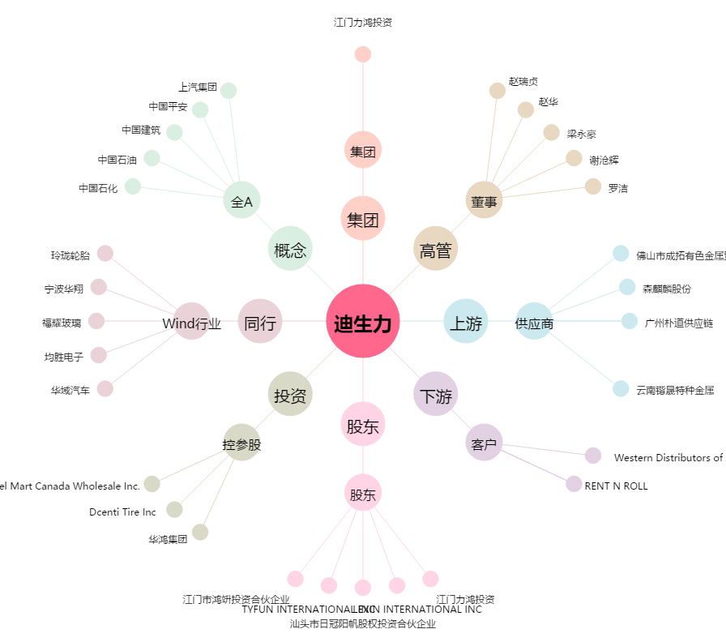
迪生力[603335.SH] - 关系概览图

